综合
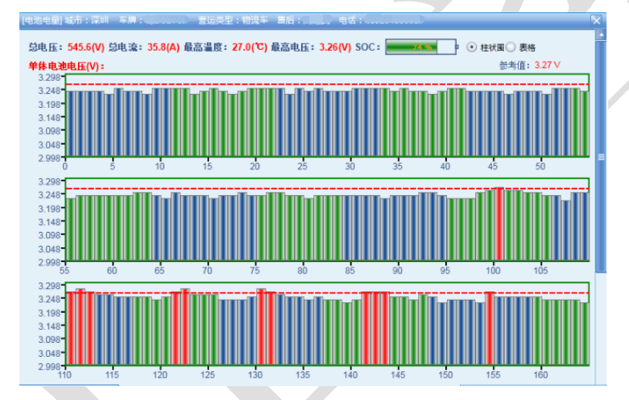
 | 车联网需求列表
一期优先级 | 监控数据 | 何时上传 | 实时（历史）数据报表显示说明 | 备注
1 | 需求扭矩 | 收到报文：总负接触器闭合且充电线未连接 | 历史数据监控报表：1、折线 X轴：时间坐标，Y轴：需求扭矩（参考：BeijingAQI） 2、模拟指针仪表（只在实时里面） 点击实时数据，左侧是折线图；右侧是指针仪表。
1 | 允许预充电 | 有跳变沿（报文状态） | 折线 X轴：时间坐标，Y轴：允许预充电 |  | 该项有必要显示趋势图吗？如何显示？ | 用指示灯显示
1 | 高压上下电指令 | 有跳变沿（报文状态） | 折线 X轴：时间坐标，Y轴：高压上下电指令 |  | 如何显示？ | 用指示灯显示
2 | 充电允许 | 有跳变沿（报文状态） | 折线 X轴：时间坐标，Y轴：充电允许 |  | 如何显示？允许和不允许，趋势图怎么显示？ | 指示灯显示
1 | 防溜坡功能使能标志 Flag of ASS_Function feedback | 收到报文：总负接触器闭合且充电线未连接 | 折线 X轴：时间坐标，Y轴：防溜坡功能使能（使能时制动调用电机扭矩和速度折线，展示在同一个图中） 2、指示灯 |  | 连接和未连接两个参数来生成趋势图？具体规格？ | 指示灯显示
1 | 加速踏板深度百分比 | 收到报文：总负接触器闭合且充电线未连接 | 折线 X轴：时间坐标，Y轴：加速踏板深度百分比 2、踏板深度进度条（实时数据展示时，点开之后左侧是实时数据折线图、右侧是深度进度条，横着的，踏的深进度条就满，浅就少。） |  | 具体规格？ | 是0-100的数 弹出折线图
1 | 制动踏板占空比 | 收到报文：总负接触器闭合且充电线未连接 | 折线 X轴：时间坐标，Y轴：制动踏板占空比 2、踏板深度进度条 |  | 具体规格？ | 是0-100的数 弹出折线图
1 | ABS故障信息 | 收到报文：非3FFF时 | 折线 X轴：时间坐标，Y轴：ABS故障信息折线 （故障时自动调用电机扭矩、速度、ABS激活折线，展示在同一个图中，每个数据显示一个Y轴坐标，不同的Y轴有不同的颜色，对应的数据折线就对应Y轴的颜色显示，具体样式参见图表实例） |  | 具体规格？ | 指示灯显示
1 | 当前故障代码（故障报文SPN号后四位） | 收到报文：非3FFF时 | 当前故障代码（故障报文SPN号后四位）和故障描述。 （不需要历史和实时的报表） |  | 如何显示？ | 显示数字（四位数），并提示故障名称
1 | ABS激活 | 有跳变沿（报文状态） | 折线 X轴：时间坐标，Y轴：ABS激活（0 、1） |  | 趋势图如何显示？ | 指示灯显示
1 | 遥控上锁解锁 | 有跳变沿（报文状态） | 折线 X轴：时间坐标，Y轴：遥控上锁解锁（0 、1） |  | 趋势图如何显示？ | 指示灯显示
2 | 车辆里程 | 收到报文：总负接触器闭合且充电线未连接 | 柱状图 X轴：时间坐标，Y轴：某段时间的总里程 |  | 趋势图如何显示？ | 显示数字
1 | 行驶速度 | 收到报文：总负接触器闭合且充电线未连接 | 折线 X轴：时间坐标，Y轴：行驶速度 |  |  | 显示数字
1 | 工作模式 | 收到报文：有跳变沿 | 折线 X轴：时间坐标，Y轴：工作模式 （1-7，每个数字代表不同的工作状态，要将解释附在数字之后） |  | 趋势图如何显示？ | 指示灯显示
1 | 剩余续航里程 | CAN唤醒采集 | 折线 X轴：时间坐标，Y轴：剩余续航里程 2、模拟仪表 |  | 趋势图如何显示？ | 显示数字
2 | 加速度峰值 | 收到报文：总负接触器闭合且充电线未连接 | 折线 X轴：时间坐标，Y轴：加速度峰值 |  | 趋势图如何显示？ | 折线图
2 | 加速度均值 | 收到报文：总负接触器闭合且充电线未连接 | 折线 X轴：时间坐标，Y轴：加速度均值 |  | 趋势图如何显示？ | 折线图

